Worksheet
GASTOS AEREOS
Clientes Villatours

2019-07-05 - 2019-07-05
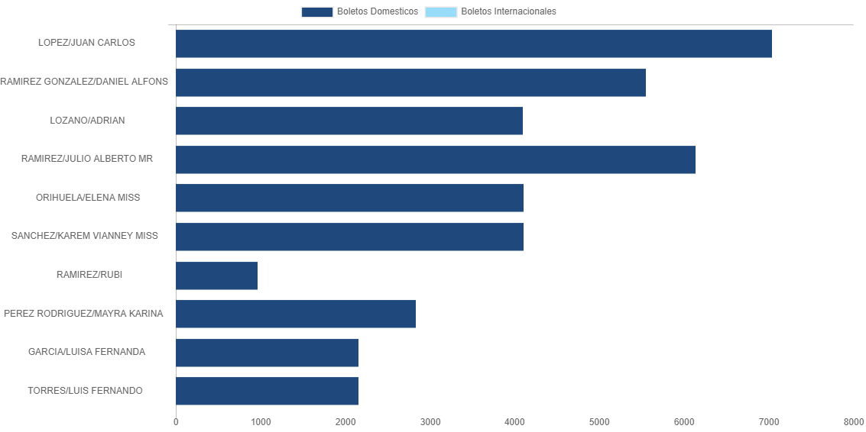

PASAJERO | CANT | TARIFA/Pesos | %Part
LOPEZ/JUAN CARLOS | 2 | 7,041 | 17.99%
RAMIREZ GONZALEZ/DANIEL ALFONS | 1 | 5,550 | 14.18%
LOZANO/ADRIAN | 1 | 4,096 | 10.46%
RAMIREZ/JULIO ALBERTO MR | 1 | 6,133 | 15.67%
ORIHUELA/ELENA MISS | 1 | 4,107 | 10.49%
SANCHEZ/KAREM VIANNEY MISS | 1 | 4,107 | 10.49%
RAMIREZ/RUBI | 1 | 965 | 2.46%
PEREZ RODRIGUEZ/MAYRA KARINA | 1 | 2,830 | 7.23%
GARCIA/LUISA FERNANDA | 1 | 2,160 | 5.52%
TORRES/LUIS FERNANDO | 1 | 2,160 | 5.52%
Total BOLETOS DOMESTICOS | 11 | 39,149 | 100.00%
El consumo es la tarifa antes de impuestos de iva y tua.
El consumo es de tarifa de servicios de vuelos.(No cargos por cambios y revisados)
Cantidades en Pesos Mexicanos

